ej4
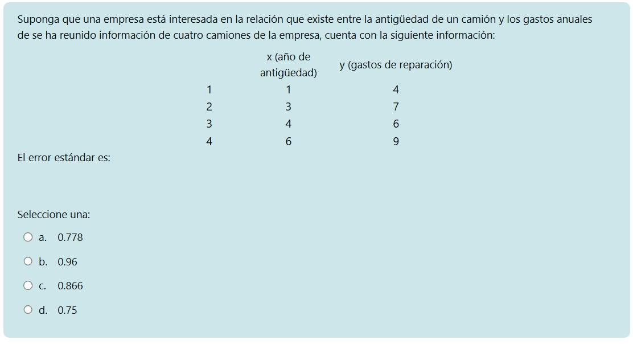
X | Y | Y estimada | Error al cuadrado
1 | 4 | 4.192307692 | 0.03698224852
3 | 7 | 6.038461538 | 0.924556213
4 | 6 | 6.961538462 | 0.924556213
6 | 9 | 8.807692308 | 0.03698224852

Pendiente: | 0.9230769231
Intersección: | 3.269230769
Suma de errores al cuadrado: |  | 1.923076923
Varianza del error: |  | 0.9615384615
Error estándar real: |  | 0.9805806757

ej7
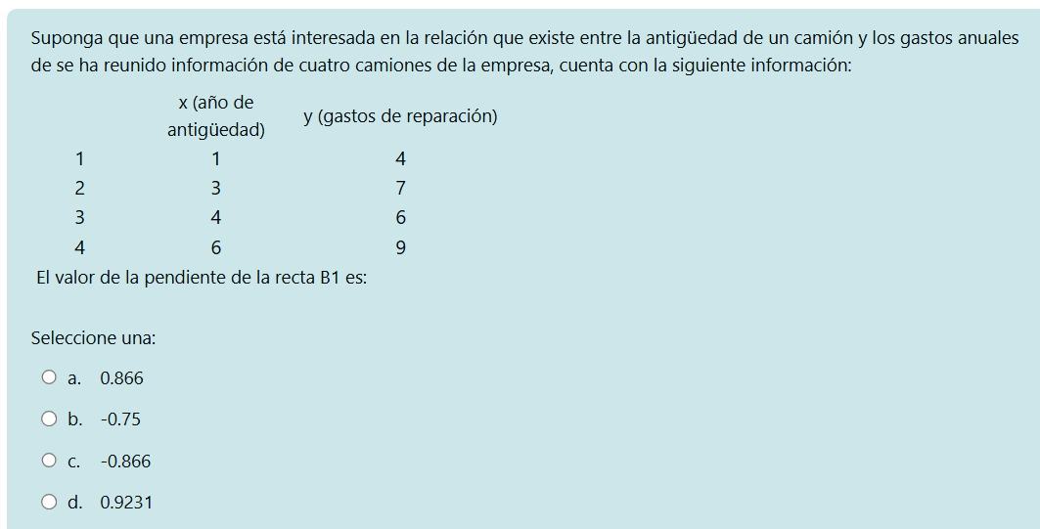
X | Y | Y estimada | Error al cuadrado
1 | 4 | 4.192307692 | 0.03698224852
3 | 7 | 6.038461538 | 0.924556213
4 | 6 | 6.961538462 | 0.924556213
6 | 9 | 8.807692308 | 0.03698224852

Pendiente: | 0.9230769231
Intersección: | 3.269230769
Suma de errores al cuadrado: |  | 1.923076923
Varianza del error: |  | 0.9615384615
Error estándar real: |  | 0.9805806757

ej9
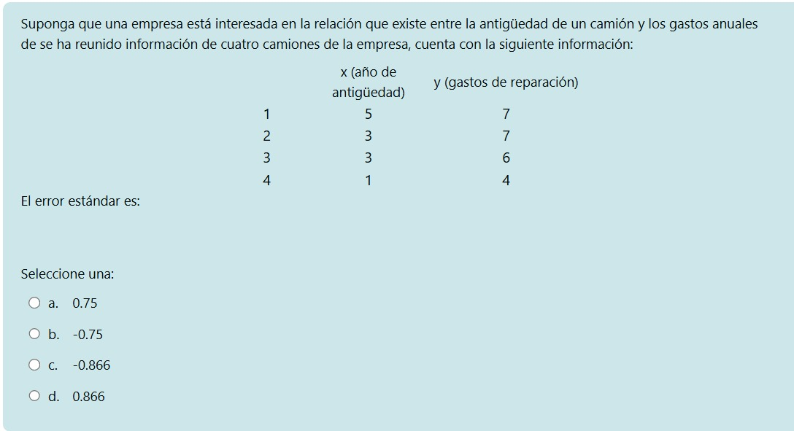
X | Y | Y estimada | Error al cuadrado
5 | 7 | 7.5 | 0.25
3 | 7 | 6 | 1
3 | 6 | 6 | 0
1 | 4 | 4.5 | 0.25

Pendiente: | 1
Intersección: | 3.75
Suma de errores al cuadrado: |  | 1.5
Varianza del error: |  | 0.75
Error estándar real: |  | 0.8660254038

ej10
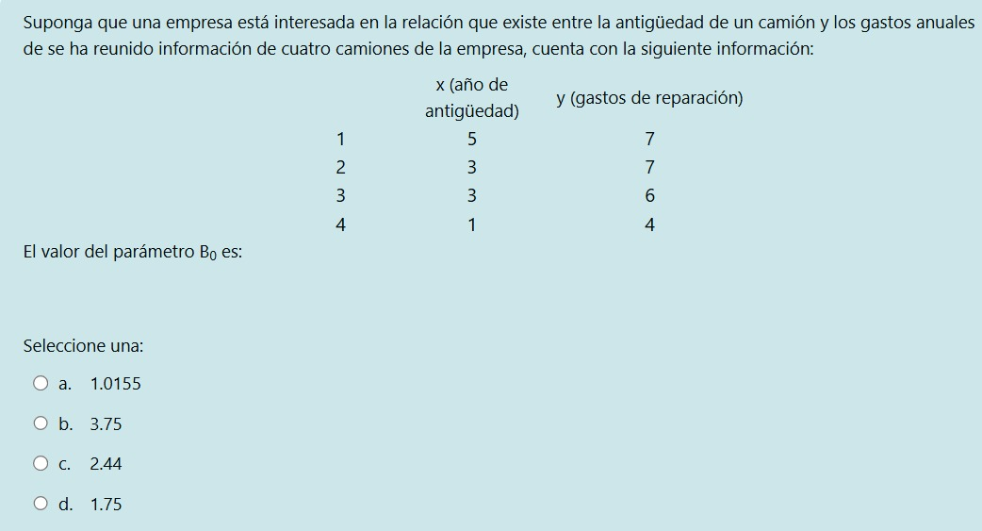
X | Y | Y estimada | Error al cuadrado
5 | 7 | 7.5 | 0.25
3 | 7 | 6 | 1
3 | 6 | 6 | 0
1 | 4 | 4.5 | 0.25

Pendiente: | 1
Intersección: | 3.75
Suma de errores al cuadrado: |  | 1.5
Varianza del error: |  | 0.75
Error estándar real: |  | 0.8660254038

ej11
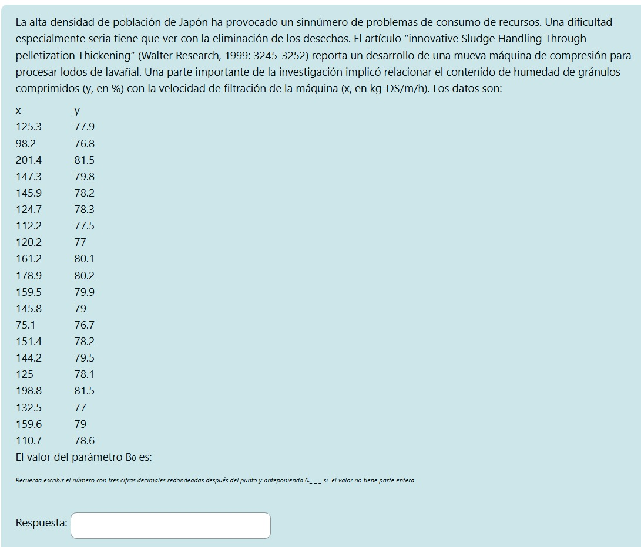
X | Y | Y estimada | Error al cuadrado
125.3 | 77.9 | 78.10007836 | 0.04003134877
98.2 | 76.8 | 76.98806319 | 0.03536776311
201.4 | 81.5 | 81.22274825 | 0.07686853018
147.3 | 79.8 | 79.0028213 | 0.6354938846
145.9 | 78.2 | 78.94537402 | 0.5555824281
124.7 | 78.3 | 78.07545809 | 0.05041906729
112.2 | 77.5 | 77.56253597 | 0.003910747465
120.2 | 77 | 77.89080613 | 0.7935355604
161.2 | 80.1 | 79.5731907 | 0.2775280384
178.9 | 80.2 | 80.29948843 | 0.009897947602
159.5 | 79.9 | 79.50343329 | 0.1572651546
145.8 | 79 | 78.94127064 | 0.003449137499
75.1 | 76.7 | 76.0401831 | 0.4353583392
151.4 | 78.2 | 79.17105975 | 0.9429570459
144.2 | 79.5 | 78.87561661 | 0.3898546178
125 | 78.1 | 78.08776823 | 0.0001496163054
198.8 | 81.5 | 81.11606045 | 0.1474095759
132.5 | 77 | 78.3955215 | 1.947480259
159.6 | 79 | 79.50753667 | 0.2575934695
110.7 | 78.6 | 77.50098531 | 1.207833279

Pendiente: | 0.04103377002
Intersección: | 72.95854697

ej14
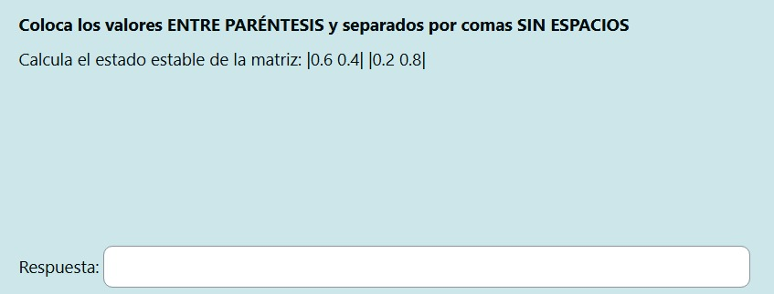
0.6 | 0.4
0.2 | 0.8

0.44 | 0.56
0.28 | 0.72

0.3504 | 0.6496
0.3248 | 0.6752

0.33377024 | 0.66622976
0.33311488 | 0.66688512

